country
http://jawhm.bluecloudvn.com/country/

刺激に溢れ、芸術面で独特の彩りを放つ、太陽と情熱の国

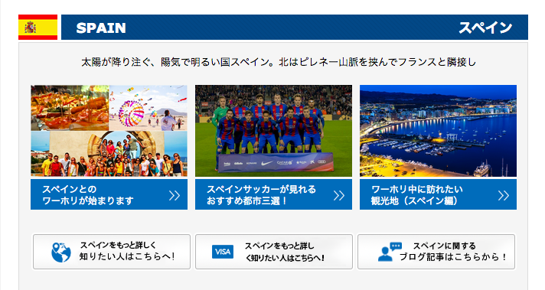

スペインのビザ情報を
知りたい人はこちらへ！

visa
http://jawhm.bluecloudvn.com/visa/

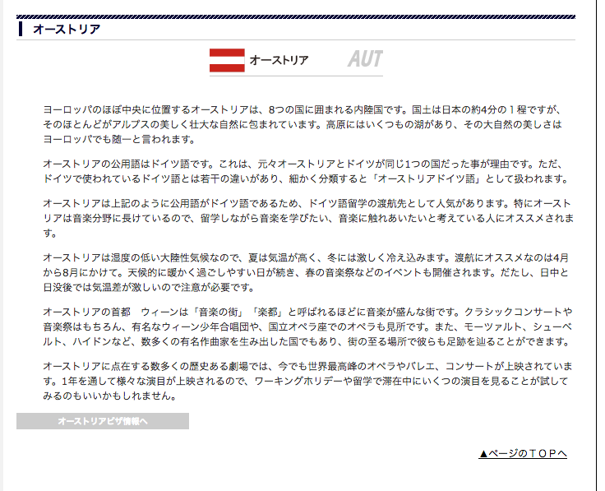

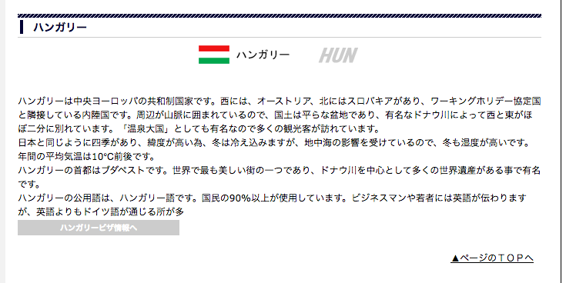
線が無いです
không phải dòng này

文字のフォント（サイズ？ＢＯＬＤ？）を合わせてください
Kết hợp cùng phông chữ

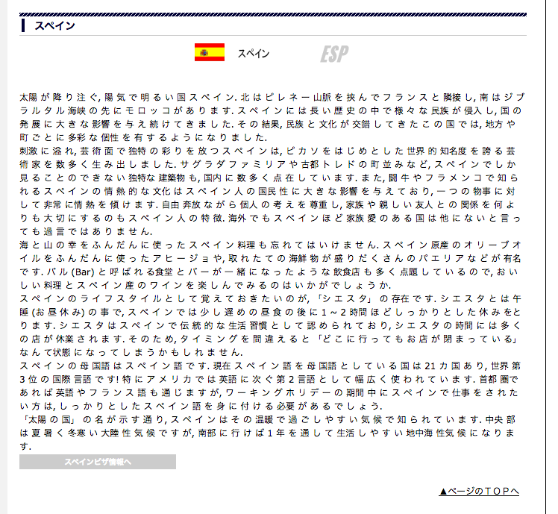
線が無いです
dòng này không phải

文字のフォント（サイズ？ＢＯＬＤ？）を合わせてください
Kết hợp phông chữ(kích thước? hay ＢＯＬＤ )

